상품제안서
이지스 USB메모리 (8GB~64GB) | 상품코드: S28336

 |  |  |  |  |  |  | 02-713-8555 | www.synergygift.co.kr
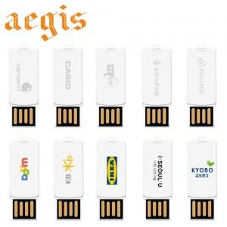

【상세/제작정보】

【인쇄/포장옵션】 | 레이저, 풀칼라 / 포장지포장

【공급단가】 | 수량 | 100~ | 300~ | 500~ | 1,000~ | 3,000~
*VAT별도 | 8GB | 5,370원 | 5,240원 | 5,030원 | 4,900원 | 4,770원
 | 16GB | 6,870원 | 6,710원 | 6,430원 | 6,270원 | 6,100원
 | 32GB | 8,870원 | 8,660원 | 8,300원 | 8,090원 | 7,880원
 | 64GB | 12,000원 | 11,710원 | 11,230원 | 10,940원 | 10,650원

【상품 URL】 | https://www.synergygift.co.kr:443/src/goods_detail.php?gdno=28336

